1. AJUAN & REKAPITULASI
LEMBAGA PENGEMBANGAN BISNIS
Jl. Kerinci No. 10, Sekip Rt.004 Rw.002, Kelurahan Banjarsari
Kec. Banjarsari, Kota Surakarta, Jawa Tengah 57130 - Telp. (0271) 6792202

Jika ada pengajuan biaya operasional yang lebih tinggi atau lebih rendah dari sebelumnya mohon dicantumkan alasannya secara jelas di kolom “keterangan” yang ada di rekapan ajuan.
Komponen biaya ini disesuaikan dengan kebutuhan LPB masing - masing
 | Uraian | Satuan | Realisasi | Ajuan | Keterangan
 |  |  | 1 April s/d 30 April 2023
 | Listrik | 1 bulan | 806,000 | 806,000
 | Internet Kantor | 1 bulan | 430,350 | 450,000
 | PDAM | 1 bulan | - | -
 | Keamanan | 1 bulan | - | -
 | Kebersihan | 1 bulan | 200,000 | 200,000
 | BBM/Taxi Online/Bus | 1 bulan | 171,200 | 304,000
 | ATK/Perlengkapan Kantor/Catridge Tinta | 1 bulan | 437,000 | 440,000
 | Jamuan UKM/Tamu | 1 bulan | - | 200,000
 | Service Peralatan (2 Motor Kantor) | 1 bulan | 130,000 | 400,000
 | Fotocopy, Penjilidan, Kirim Berkas & Admin Bank | 1 bulan | 110,500 | 200,000
 | Kartu GSM dan Isi Pulsa (Modem) | 1 bulan | - | -
 |  | Total | 2,285,050 | 3,000,000
 | Terbilang : Tiga Juta Rupiah

 |  |  | PERUNTUKAN | YDBA Transfer Tanggal | Periode Pelaksanaan Program Sesuai Ajuan | Realisasi

 | Kas di Cash Box | 43,561 | Saldo Operasional | 9-Apr-23 | 1 April s/d 30 April 2023 | 439,000

Angka rekapitulasi kas kiri dan kana harus sama, saldo kas walau “keriting” di rekap ajuan, ditulis apa adanya, misalnya Rp 10.983,
 | Uang di Bank | 4,326,400 | Dana Diskusi 2 Bulanan Hidroponik (Running) (Termin Kedua) | 18-Apr-23 | Mei - Juli 2023 | 2,500,000

 |  |  | Diskusi Bulanan Manufaktur (Running) (Termin Pertama) | 10-Jan-23 | Januari - April 2023 | 543,000

 |  |  | Dana Pendampingan Monitoring Pengembangan Komunitas dan Pembentukan Koperasi (Running) | 20-Jan-23 | 24 Januari 2023 & 18 Maret 2023 | 887,961
 | Total | 4,369,961 | Total |  |  | 4,369,961 | 0

pastikan bukan no/nama rek pribadi
 | Bank | : Bank Rakyat Indonesia (BRI)
 | No. rek. | : (002) 0441-01-001184-56-8
 | Atas Nama | : Yayasan Dharma Bhakti Astra Cabang Solo

 |  |  |  |  | Solo, 2 Mei 2023
 |  |  | Mengetahui, | Mengajukan, | Membuat

 |  |  | ( Yeyen Hermawati ) ( Mulyati ) | ( Dimas Wahyu Ashary ) | ( xxxxxxxx)
 |  |  | Dept. Head FA & GA Admin FA & GA | Koordinator LPB | Admin LPB

2. KETERANGAN OUTSTANDING
LEMBAGA PENGEMBANGAN BISNIS SOLO
Jl. Kerinci No. 10, Sekip Rt.004 Rw.002, Kelurahan Banjarsari
Kec. Banjarsari, Kota Surakarta, Jawa Tengah 57130 - Telp. (0271) 6792202

 | KETERANGAN SALDO OUTSTANDING

 | PERUNTUKAN |  |  |  | Alasan Outstanding Dana Program | Target Program Selesai

 |  | YDBA Transfer tgl | Periode Pelaksanaan Program sesuai Ajuan | Saldo

 | Saldo Operasional | 9-Apr-23 | 1 April s/d 30 April 2023 | 439,000 | Karena ada efisiensi di dana . . .

 | Dana Diskusi Dua Bulanan Hidroponik (Running) | 18-Apr-23 | Mei - Juli 2023 | 2,500,000 | Karena masih terjadwal visit di tanggal 30 Juli

 | Dana Diskusi Bulanan Manufaktur (Running) | 10-Jan-23 | Januari - April 2023 | 543,000 | Karena . . .

Di rekapan dana outstanding ditambahkan 1 kolom “target selesai” yang mencantumkan prediksi tanggal activity selesai
Alasan outstanding dana program wajib diisi
 | Dana Pendampingan Monitoring Pengembangan Komunitas dan Pembentukan Koperasi (Closed) | 20-Jan-23 | 24 Januari 2023 & 18 Maret 2023 | 887,961 | Karena ada reschedule jadwal di tanggal
 |  |  | Total | 4,369,961
Jika Program sudah closing (sisa dan = 0) maka nama program tidak perlu diikutsertakan di halaman ini

3. BB MUTASI
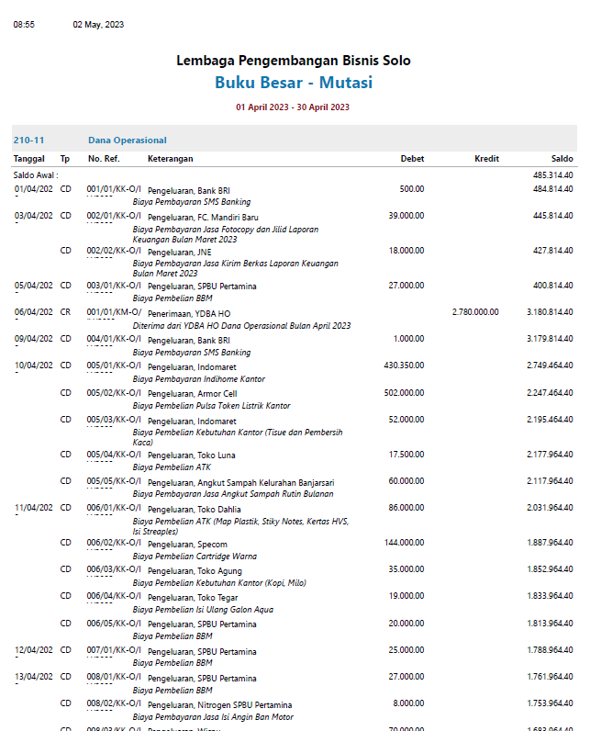
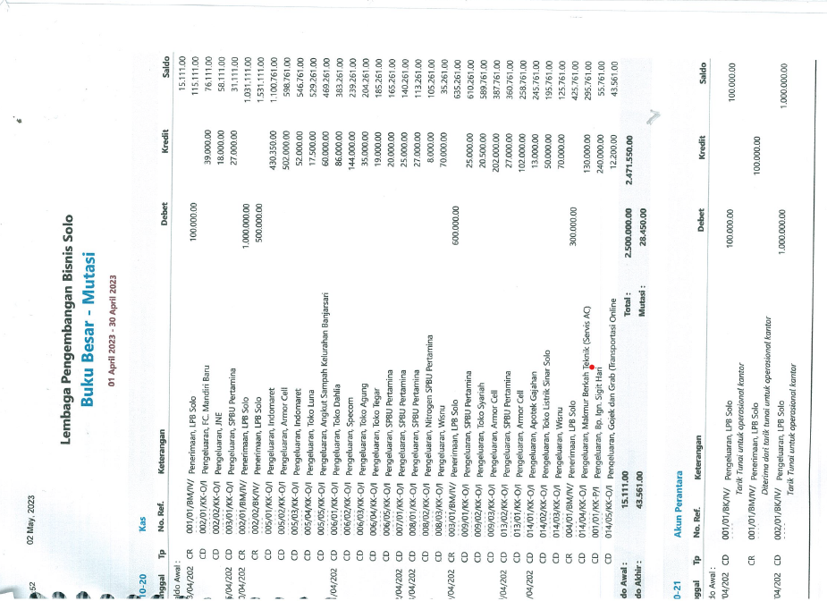

Setiap tranksaksi yang dilakukan, baik pemasukan dan pengeluaran wajib mencantumkan "keterangan" (F5) : Tarik tunai 1 Jt untuk program

4. REK KORAN BANK
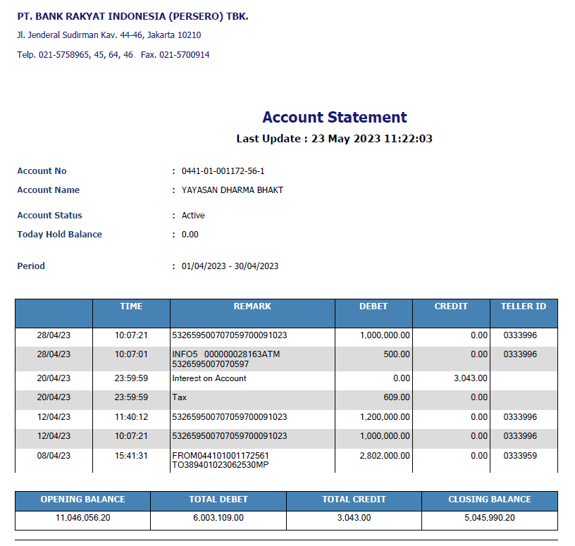

5. CASH OP
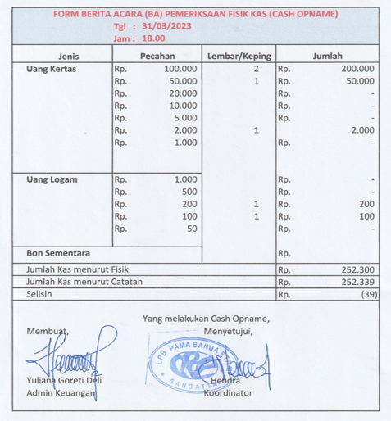

8. LAP PENGG OPS
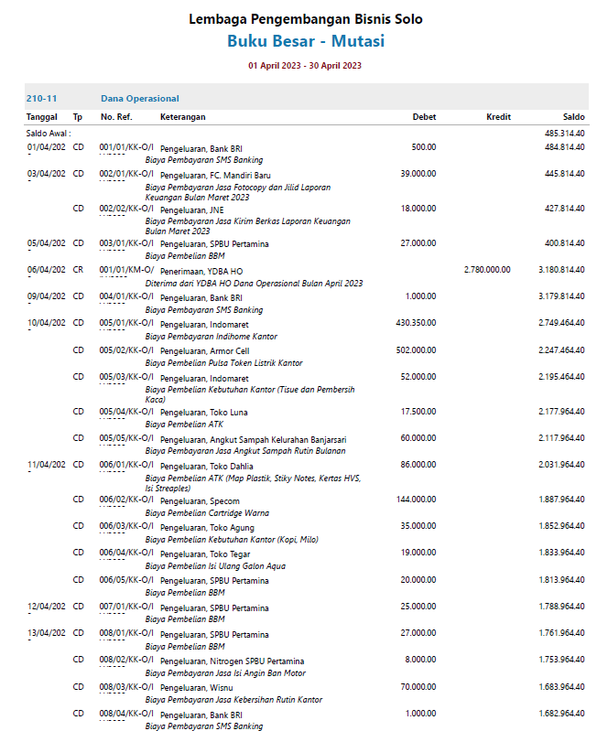
CONTOH PENEMPATAN NOTA/KWITANSI VENDOR ( MAKSIMALKAN HALAMAN )
Semua akun termasuk kas, bank, akun perantara harus ada teks nya (F5)

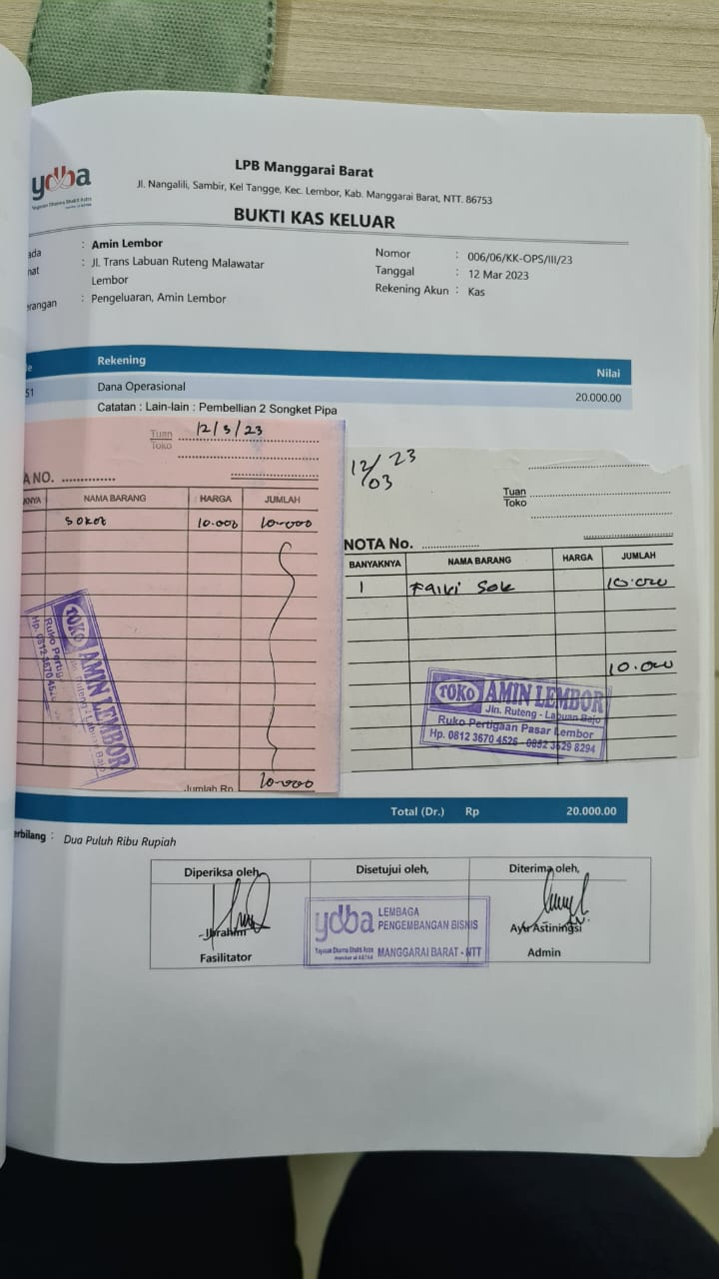
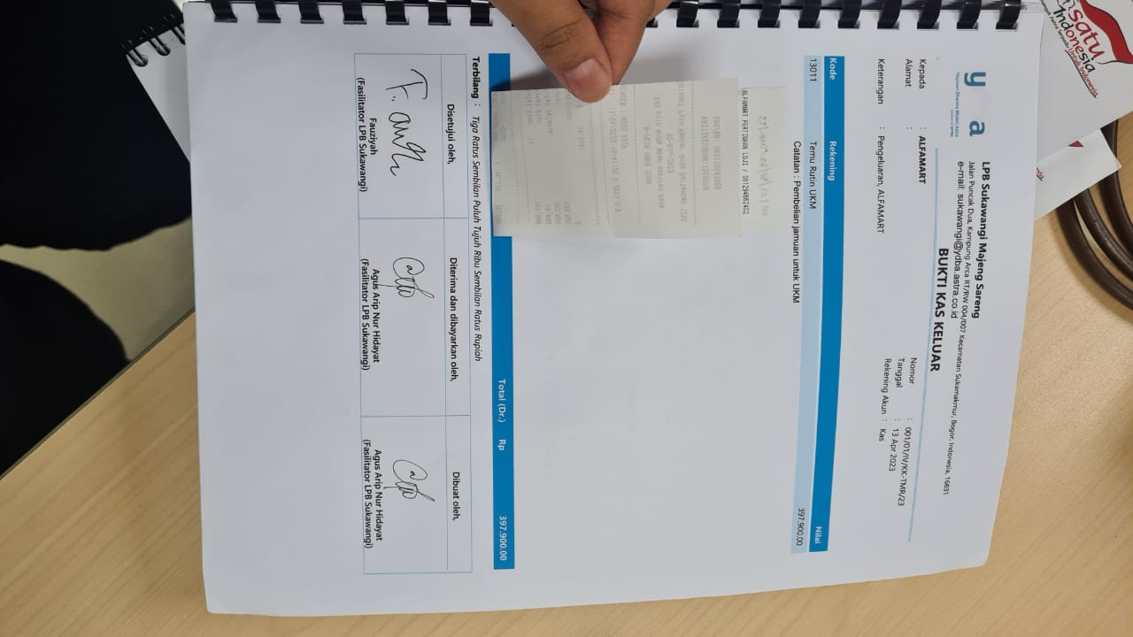

TTD BKU wajib meliputi :
1. Dibuat Oleh
2. Diterima / dibayarkan oleh
3. Disetujui.Diketahui oleh
Bukti kas keluar dicantumkan 3 tandatangan (admin, penerima, coordinator)

9. LAP PENGG PROGRAM
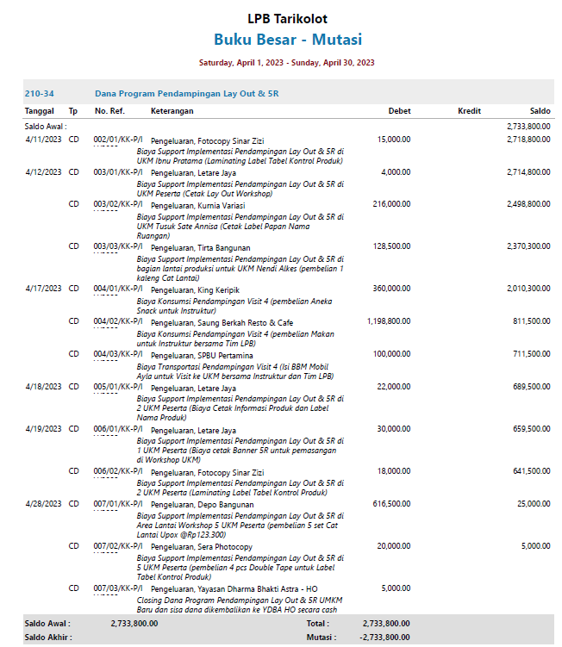
Semua akun termasuk kas, bank, akun perantara harus ada teks nya (F5)
CONTOH PENEMPATAN NOTA/KWITANSI VENDOR ( MAKSIMALKAN HALAMAN )

TTD BKU wajib meliputi :
1. Dibuat Oleh
2. Diterima / dibayarkan oleh
3. Disetujui.Diketahui oleh
Bukti kas keluar dicantumkan 3 tandatangan (admin, penerima, coordinator)

